Como utilizar
Ferramenta de Estudo de Viabilidade para MPME

Objetivo: ajudar micro, pequenas e médias empresas a avaliar quanto necessitam para iniciar um projeto, se o negócio poderá gerar caixa suficiente e quando o investimento poderá ser recuperado.

Passos de utilização
1 | Investimento inicial | Registe as despesas, a reserva de caixa e as fontes de financiamento.
2 | Projeção | Indique vendas, custos por unidade, custos fixos e outras saídas para cada ano.
3 | Financiamento | Se houver empréstimo, introduza montante, taxa anual e prazo.
4 | Resumo | Analise financiamento em falta, ponto de equilíbrio, liquidez, dívida e recuperação.

Exemplo ilustrativo
Etapa | Exemplo | Resultado | O exemplo é apenas ilustrativo. Utilize estimativas prudentes. A ferramenta torna visíveis as necessidades de financiamento, a capacidade de gerar caixa e os riscos das previsões. Antes de um investimento relevante, confirme os pressupostos com um contabilista, instituição financeira ou técnico de apoio empresarial.
Despesas para iniciar | Equipamento, obras, licenças e stock | 90 000 STN
Reserva de caixa | Primeiros pagamentos | 10 000 STN
Financiamento | Capital próprio + apoio + empréstimo | 100 000 STN
Geração anual de caixa | Vendas menos pagamentos | 30 000 STN
Recuperação | Primeiro acumulado positivo | Ano 4
Leitura prudente | Vendas inferiores e custos superiores | Rever no resumo

Legenda e notas importantes
Células laranja-claro | Preencher pelo utilizador
Células cinzentas | Cálculos automáticos — não substituir
STN | Dobra de São Tomé e Príncipe
EUR ou USD | Converter para STN: https://www.bcstp.st/Cambio.aspx
Impostos | Não são aplicadas taxas automáticas; use valores confirmados.
Responsabilidade | Esta ferramenta apoia a gestão financeira e não substitui a contabilidade formal, o cumprimento das obrigações fiscais ou o aconselhamento profissional.

Versão revista — agosto de 2026 | Moeda: STN | Horizonte: cinco anos | Para MPME em São Tomé e Príncipe.

Um bem público financiado pela Multiplica Social
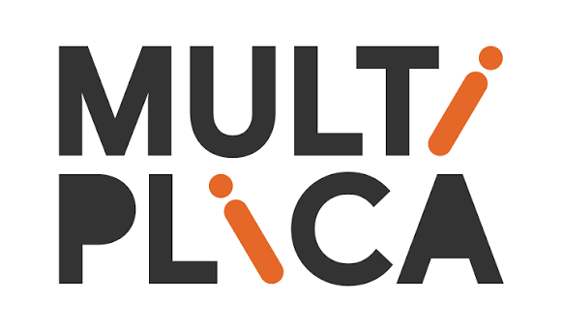
 | O desenvolvimento desta ferramenta como bem público foi financiado pela Multiplica Social, organização não governamental portuguesa para o desenvolvimento que apoia micro e pequenas empresas em países lusófonos através do acesso a financiamento, literacia financeira e assistência técnica. Saiba mais: https://www.multiplicasocial.com/

